2DInput-DMA参数
T1R1
T2R1
T3R1

 |  |  | ACNT
 |  |  | BCNT
 |  |  | CCNT

 | T1R2 | T1R3 | T1R4
 | T2R2 | T2R3 | T2R4
 | T3R2 | T3R3 | T3R4
 |  | 1dfft-out-data |  |  |  |  |  |  |  |  | 2DFFT-input-A

 |  |  |  |  |  |  |  |  |  |  | 6kB/point
 | Chirp1 | I0 | Q0 | I0 | Q0 | I0 | Q0 | I0 | Q0 | Chirp1 | I0 | Q0 | I0 | Q0 | I0 | Q0 | I0 | Q0
 |  | I1 | Q1 | I1 | Q1 | I1 | Q1 | I1 | Q1 |  | I0 | Q0 | I0 | Q0 | I0 | Q0 | I0 | Q0
 |  | …… | …… | …… | …… | …… | …… | …… | …… |  | I0 | Q0 | I0 | Q0 | I0 | Q0 | I0 | Q0
 |  | I63 | Q63 | I63 | Q63 | I63 | Q63 | I63 | Q63 | Chirp2 | I0 | Q0 | I0 | Q0 | I0 | Q0 | I0 | Q0
 |  | I0 | Q0 | I0 | Q0 | I0 | Q0 | I0 | Q0 |  | I0 | Q0 | I0 | Q0 | I0 | Q0 | I0 | Q0
 |  | I1 | Q1 | I1 | Q1 | I1 | Q1 | I1 | Q1 |  | I0 | Q0 | I0 | Q0 | I0 | Q0 | I0 | Q0
 |  | …… | …… | …… | …… | …… | …… | …… | …… | Chirp3 | I0 | Q0 | I0 | Q0 | I0 | Q0 | I0 | Q0
 |  | I63 | Q63 | I63 | Q63 | I63 | Q63 | I63 | Q63 |  | I0 | Q0 | I0 | Q0 | I0 | Q0 | I0 | Q0
 |  | I0 | Q0 | I0 | Q0 | I0 | Q0 | I0 | Q0 |  | I0 | Q0 | I0 | Q0 | I0 | Q0 | I0 | Q0
 |  | I1 | Q1 | I1 | Q1 | I1 | Q1 | I1 | Q1 | Chirp……
 |  | …… | …… | …… | …… | …… | …… | …… | ……
 |  | I63 | Q63 | I63 | Q63 | I63 | Q63 | I63 | Q63
 | Chirp2 | I0 | Q0 | I0 | Q0 | I0 | Q0 | I0 | Q0 | Chirp128 | I0 | Q0 | I0 | Q0 | I0 | Q0 | I0 | Q0
 |  | I1 | Q1 | I1 | Q1 | I1 | Q1 | I1 | Q1 |  | I0 | Q0 | I0 | Q0 | I0 | Q0 | I0 | Q0
 |  | …… | …… | …… | …… | …… | …… | …… | …… |  | I0 | Q0 | I0 | Q0 | I0 | Q0 | I0 | Q0
 |  | I63 | Q63 | I63 | Q63 | I63 | Q63 | I63 | Q63
 |  | I0 | Q0 | I0 | Q0 | I0 | Q0 | I0 | Q0
 |  | I1 | Q1 | I1 | Q1 | I1 | Q1 | I1 | Q1
 |  | …… | …… | …… | …… | …… | …… | …… | ……
 |  | I63 | Q63 | I63 | Q63 | I63 | Q63 | I63 | Q63
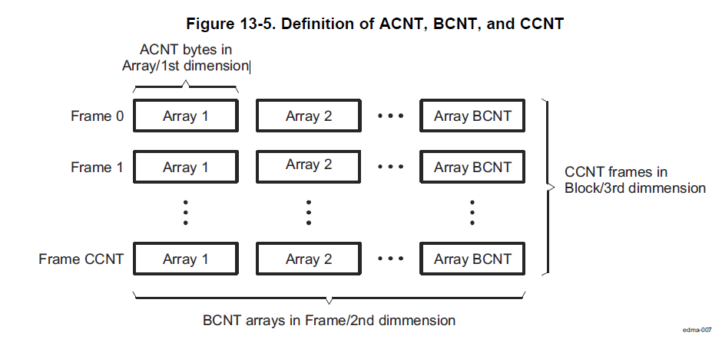
 |  | I0 | Q0 | I0 | Q0 | I0 | Q0 | I0 | Q0
 |  | I1 | Q1 | I1 | Q1 | I1 | Q1 | I1 | Q1
 |  | …… | …… | …… | …… | …… | …… | …… | ……
 |  | I63 | Q63 | I63 | Q63 | I63 | Q63 | I63 | Q63
 | ……

 | Chirp128 | I0 | Q0 | I0 | Q0 | I0 | Q0 | I0 | Q0
 |  | I1 | Q1 | I1 | Q1 | I1 | Q1 | I1 | Q1
 |  | …… | …… | …… | …… | …… | …… | …… | ……
 |  | I63 | Q63 | I63 | Q63 | I63 | Q63 | I63 | Q63
 |  | I0 | Q0 | I0 | Q0 | I0 | Q0 | I0 | Q0
 |  | I1 | Q1 | I1 | Q1 | I1 | Q1 | I1 | Q1
 |  | …… | …… | …… | …… | …… | …… | …… | ……
 |  | I63 | Q63 | I63 | Q63 | I63 | Q63 | I63 | Q63
 |  | I0 | Q0 | I0 | Q0 | I0 | Q0 | I0 | Q0
 |  | I1 | Q1 | I1 | Q1 | I1 | Q1 | I1 | Q1
 |  | …… | …… | …… | …… | …… | …… | …… | ……
 |  | I63 | Q63 | I63 | Q63 | I63 | Q63 | I63 | Q63

